1GD-FR-0020
 |  |  |  |  |  | PROCESO DE GESTIÓN DOCUMENTAL |  |  |  |  |  |  |  |  | POLICÍA NACIONAL
Código:1GD-FR-0020
Fecha: 04/07/2018 |  |  |  |  |  | DIAGNÓSTICO INTEGRAL PARA LOS ARCHIVOS DE LA POLICÍA NACIONAL
Versión: 0

CIUDAD: Cali , Valle del Cauca |  |  |  |  |  |  |  |  | FECHA ELABORACIÓN DEL DIAGNÓSTICO |  |  |  |  |  |  | 4 |  | ENERO |  | 2022
RESPONSABLE DEL DILIGENCIAMIENTO: Intendente CARLOS ANDRES HINESTROZA ANGULO
A. IDENTIFICACIÓN
CÓDIGO Y NOMBRE DE LA UNIDAD: (3) DEPARTAMENTO DE POLICIA VALLE
FECHA DE CREACIÓN DE LA UNIDAD: 13 DE FEBRERO DE 1936 |  |  |  |  |  |  |  |  | ACTO ADMINISTRATIVO DE CREACIÓN DE LA UNIDAD: DECRETO 262
DIRECCIÓN DE LA UNIDAD: CALLE 47 No 28-76 Barrio Santa Isabel - Palmira |  |  |  |  |  |  |  |  | ACTO ADMINISTRATIVO VIGENTE DE LA UNIDAD: RESOLUCIÓN No. 05153 DEL 31/12/2013 “Por la cual se define la estructura orgánica interna y se determinan las funciones del Departamento de Policía Valle”
CORREO ELECTRÓNICO DE LA UNIDAD: DEVAL.COMAN@POLICIA.GOV.CO |  |  |  |  |  |  |  |  | TELÉFONO:2688030 |  |  |  |  |  |  |  | IP: 53005
A.1 DIRECTOR, COMANDANTE O JEFE DE LA UNIDAD:
NOMBRE: |  |  | NELSON DABEY PARRADO MORA
GRADO: |  |  | CORONEL
CARGO: |  |  | COMANDANTE DEPARTAMENTO POLICIA VALLE
TIEMPO EN EL CARGO:
A.2 ADMINISTRACIÓN DEL ARCHIVO
Jefe Grupo de Gestión Documental
NOMBRES Y APELLIDOS: CARLOS ANDRES HINESTROZA ANGULO |  |  |  |  |  |  |  |  | CAPACITACIÓN O CURSOS EN GESTIÓN DOCUMENTAL Y ARCHIVÍSTICA
GRADO: INTENDENTE |  |  |  |  |  |  |  |  | 1
CARGO: JEFE GRUPO GESTION DOCUMENTAL DEVAL |  |  |  |  |  |  |  |  | 2
TIEMPO EN EL PROCESO DE GESTIÓN DOCUMENTAL |  |  |  |  |  |  |  |  | 3
TIEMPO EN LA INSTITUCIÓN (Años, Meses, Días): |  |  |  |  |  |  |  |  | 4
CORREO INSTITUCIONAL: |  |  |  |  |  |  |  |  | 5
No. CELULAR: |  |  |  |  |  |  |  |  | 6
No IP DE LA OFICINA Y/O GRUPO: NO APLICA |  |  |  |  |  |  |  |  | 7
CONDICIÓN MÉDICO LABORAL: |  |  |  |  |  |  |  |  | 8
Funciones del Jefe Grupo de Gestión Documental
1 | SUPERVISAR EL TRÁMITE EN LAS VENTANILLAS ÚNICAS DE LA DOCUMENTACIÓN OFICIAL A TRAVÉS DE MECANISMOS PARA QUE SE GARANTICE EL MANEJO EXPEDITO Y CONTROLADO DE LA CORRESPONDENCIA.
2 | VERIFICAR EL CUMPLIMIENTO A LOS LINEAMIENTOS DEL PROCESO DE GESTIÓN DOCUMENTAL, RESPECTO AL CONTROL DE REGISTROS PARA QUE SE EJECUTEN LAS DIRECTRICES Y REGULACIONES DE LOS ENTES COMPETENTES.
3 | SUPERVISAR LA EJECUCIÓN DEL PROCEDIMIENTO ARCHIVO CENTRAL CON EL FIN DE GARANTIZAR LA DISPONIBILIDAD E INTEGRIDAD DE LOS ACTIVOS DE INFORMACIÓN PARA LA CONSULTA.
4 | PROYECTAR LAS MODIFICACIONES O ACTUALIZACIONES DE LAS TABLAS DE RETENCIÓN DOCUMENTAL CUANDO SE REQUIERA, PARA EL TRÁMITE RESPECTIVO ANTE EL COMITÉ DE ARCHIVO DE LA UNIDAD.
5
6
7
Responsable Archivo Central
NOMBRES Y APELLIDOS: LUIS EDUARDO B EDOYA HURTADO |  |  |  |  |  |  |  |  | CAPACITACIÓN O CURSOS EN GESTIÓN DOCUMENTAL Y ARCHIVÍSTICA
GRADO: INTENDENTE |  |  |  |  |  |  |  |  | 1 | CURSO LEGISLACION DOCUMENTAL EN EL ENTORNO LABORAL
CARGO: RESPONSABLE ARCHIVO |  |  |  |  |  |  |  |  | 2 | DIPLOMADO DE GESTION DOCUMENTAL
TIEMPO EN EL PROCESO DE GESTIÓN DOCUMENTAL |  |  |  |  |  |  |  |  | 3
TIEMPO EN LA INSTITUCIÓN |  |  |  |  |  |  |  |  | 4
CORREO INSTITUCIONAL: |  |  |  |  |  |  |  |  | 5
No. CELULAR: |  |  |  |  |  |  |  |  | 6
No IP DE LA OFICINA Y/O GRUPO: NO APLICA |  |  |  |  |  |  |  |  | 7
CONDICIÓN MÉDICO LABORAL: |  |  |  |  |  |  |  |  | 8
Funciones del Responsable Archivo Central
1 | REVISAR LOS PARÁMETROS ESTABLECIDOS EN GESTIÓN DOCUMENTAL CON EL FIN DE GARANTIZAR LOS NIVELES DE SEGURIDAD Y CONFIDENCIALIDAD DE LA INFORMACIÓN.
2 | LLEVAR EL CONTROL DE LA ENTRADA Y SALIDA DE DOCUMENTOS QUE SE ENCUENTREN BAJO SU RESPONSABILIDAD SIGUIENDO LOS PROCEDIMIENTOS ESTABLECIDOS CON EL FIN DE PREVENIR LA PÉRDIDA DE INFORMACIÓN.
3 | REVISAR LOS CONCEPTOS TÉCNICOS SOBRE GESTIÓN DOCUMENTAL EMITIDOS POR EL GRUPO CON EL FIN DE QUE CUMPLAN CON LAS DIRECTRICES DE LA INSTITUCIÓN Y ESTATAL.
4
5
6
7
TALENTO HUMANO
GRADO | APELLIDOS Y NOMBRES |  |  |  | CÉDULA | CARGO ACTUAL | No. De Celular | TIEMPO DE SERVICIO EN LA UNIDAD |  |  | TIEMPO EN EL PROCESO DE GESTIÓN DOCUMENTAL |  |  | NIVEL ACADÉMICO |  |  |  |  | CONDICIÓN MÉDICO LABORAL
 |  |  |  |  |  |  |  | Años | Meses | Días | Años | Meses | Días
SI | LUIS FELIPE MELO FRANKY |  |  |  |  | RESPONSABLE ARCHIVO
SI | CANO BLANDON FREDY LEANDRO |  |  |  |  | RESPONSABLE ANALISIS DE PREVENCION, CONVIVENCIA Y SEGURIDAD CIUDADANA
SI | NOZA GOMEZ LUIS CARLOS |  |  |  |  | AUXILIAR DE ARCHIVO
PT | MENDEZ RODRIGUEZ GERLEY |  |  |  |  | AUXILIAR DE ARCHIVO
PT | LEIDY PEREZ HINESTROZA |  |  |  |  | AUXILIAR DE ARCHIVO
PT | LADINO PULIDO MIGUEL FERNANDO |  |  |  |  | AUXILIAR DE ARCHIVO
APA09 | FLOR ZUÑIGA ASTRID FABIOLA |  |  |  |  | AUXILIAR DE ARCHIVO
A.3 NIVEL Y TIPO DE ARCHIVO
NIVEL DE LA UNIDAD |  |  |  |  | Asesor |  | Control |  | Operativo |  |  |  | Administrativo |  |  |  |  | Docente
 |  |  |  |  |  |  |  |  | X
JURISDICCIÓN |  |  |  |  | Dirección |  |  | Oficina Asesora |  |  | Región |  | Metropolitana |  | Departamento |  |  | Escuela de Policía |  |  | Centro de Instrucción
 |  |  |  |  |  |  |  |  |  |  |  |  |  |  | X
MISIÓN DE LA UNIDAD |  |  |  |  | CONTRIBUIR CON LA SATISFACCION DE LAS NECESIDADES DE SEGURIDAD Y TRANQUILIDAD PUBLICAS MEDIANTE UN EFECTIVO SERVICIO FUNDAMENTADO EN PREVENCION CONTROL DE DELITOS Y CONTRAVENCIONES COODYUDANDO A GARANTIZAR LAS CONDICIONES PARA LOS HABITANTES DENTRO DE LA JURISDICCION DE LAS UNIDADES PUEDAN EJERCER SUS DERECHOS Y LIBERTADES PUBLICAS.
SISTEMA DE ARCHIVO |  |  |  |  | Centralizado |  |  |  |  |  |  | Descentralizado
 |  |  |  |  | X
CLASES DE ARCHIVOS |  |  |  |  | Archivo de Gestión |  | Archivo de Central |  | Archivo Intermedio |  |  | Archivo Histórico |  |  | Número de Depósitos
 |  |  |  |  | X |  | X |  |  |  |  |  |  |  | 1
NUMERO DE DEPENDENCIAS |  |  |  |  | Operativas |  |  |  |  |  |  |  | Administrativas
 |  |  |  |  | 122 unidades operativas (COSEC,Especialidades,Grupos, Distritos, Estaciones, Subestaciones,Puestos de Policia y CAI) |  |  |  |  |  |  |  | 18 Unidades administrativas (oficinas asesoras y dependencias).
SERVICIOS QUE PRESTA |  |  |  |  | EL GRUPO DE GESTIÓN DOCUMENTAL - ARCHIVO CENTRAL PRESTA LOS SIGUIENTES SERVICIOS
 |  |  |  |  | 1 | Asesorías y Acompañamientos |  |  |  |  | Periodicidad |  | Mensual | Cantidad |  | 24 | Origen |  | Interno
 |  |  |  |  | 2 | Respuesta Derechos de Petición |  |  |  |  |  |  | Semestral |  |  | 24 |  |  | Interno Y Externo
 |  |  |  |  | 3 | Prestamos y Consultas de Documentos |  |  |  |  |  |  | Semanal |  |  | 5 |  |  | Interno Y Externo
 |  |  |  |  | 4 | Transferencias Documentales |  |  |  |  |  |  | Mensual |  |  | 4 |  |  | Interno
 |  |  |  |  | 5 | Inspecciones Judiciales |  |  |  |  |  |  | Anual |  |  | 0 |  |  | Externo
 |  |  |  |  | 6 | Requerimientos / Solicitudes |  |  |  |  |  |  | Semanal |  |  | 4 |  |  | Interno Y Externo
 |  |  |  |  | 7
 |  |  |  |  | PROCESOS TÉCNICOS DE REPROGRAFÍA DESARROLLADOS
 |  |  |  |  | DIGITALIZACIÓN | Unidad de Conservación | Periodicidad | Cantidad | MICROFILMACIÓN |  |  | Soporte |  |  |  | Periodicidad |  |  | Cantidad
 |  |  |  |  |  | No Aplica | No Aplica | No Aplica |  |  |  | No Aplica |  |  |  | No Aplica |  |  | 0
 |  |  |  |  |  | Almacenamiento y Administración
 |  |  |  |  |  | No Aplica
A.4 PRESUPUESTO ANUAL DEL ARCHIVO
PROPIO: |  |  |  |  |  | ASIGNADO POR LA DEPENDENCIA: _______113391910_______ |  |  |  | SEGÚN NECESIDADES: CORREO Y MENSAJERIA, CALIBRACION EQUIPOS DE CONTROL AMBIENTAL |  |  |  |  |  |  | OTRO: ________________________________________
...
AFECTACIÓN QUÍMICA, BIOLÓGICA Y FÍSICA
2002 |  | Archivo Central |  | X |  | POR CARECER DE VALORES SECUNDARIOS |  |  | 105 DEL 09/08/2015 | X
2003 |  | Archivo Central |  | X |  | POR CARECER DE VALORES SECUNDARIOS |  |  | 105 DEL 09/08/2015 | X
2004 |  | Archivo Central |  | X |  | POR CARECER DE VALORES SECUNDARIOS |  |  | 105 DEL 09/08/2015 | X
2005 |  | Archivo Central |  | X |  | POR CARECER DE VALORES SECUNDARIOS |  |  | 105 DEL 09/08/2015 | X
2006 |  | Archivo Central |  | X |  | POR CARECER DE VALORES SECUNDARIOS |  |  | 105 DEL 09/08/2015 | X
2007 |  | Archivo Central |  | X |  | POR CARECER DE VALORES SECUNDARIOS |  |  | 105 DEL 09/08/2015 | X
2008 |  | Archivo Central |  | X |  | POR CARECER DE VALORES SECUNDARIOS |  |  | 105 DEL 09/08/2015 | X

EVIDENCIA FOTOGRÁFICA
SE DEBERÁ ANEXAR FOTOGRAFÍAS QUE DEN CUANTA DE LA ELIMINACIÓN DOCUMENTAL REALIZADA
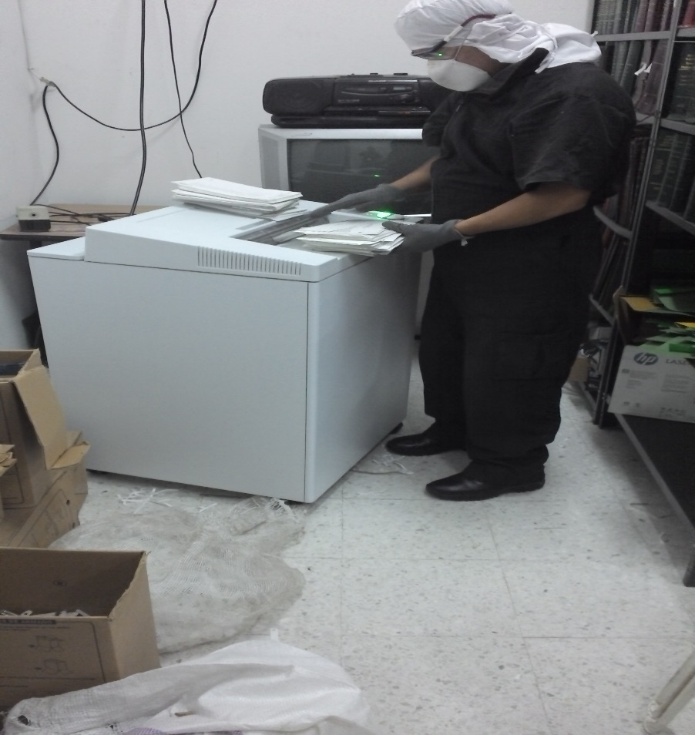
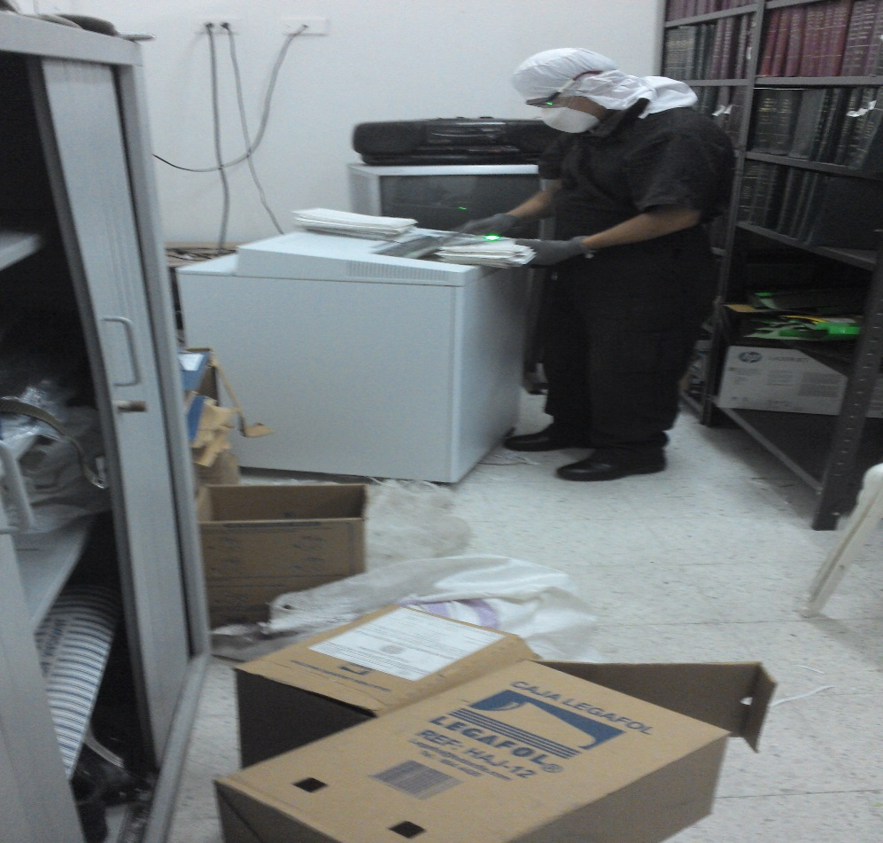

PÉRDIDA DE INFORMACIÓN
Vigencia |  | Clase de Archivo |  | Se ha presentado pérdida de información
 |  | Elija la opción correspondiente, de acuerdo al archivo que se encuentre administrando |  | SI | NO | Causa
...
2015 |  | ARCHIVO DE GESTION |  | X |  | FALTA CONTROLES SOBRE LAS CONSULTAS REALIZADAS A LOS ARCHIVOS DE GESTION
2016 |  | ARCHIVO DE GESTION |  | X |  | FALTA CONTROLES SOBRE LAS CONSULTAS REALIZADAS A LOS ARCHIVOS DE GESTION
2016 |  | Archivo de Gestión |  | X |  | FALTA CONTROLES SOBRE LAS CONSULTAS REALIZADAS A LOS ARCHIVOS DE GESTION
...

eliminacion
...
EVIDENCIA FOTOGRÁFICA
SE DEBERÁ ANEXAR FOTOGRAFÍAS QUE DEN CUANTA DE LA PÉRDIDA DE INFORMACIÓN SUFRIDA EN LA UNIDAD
